Estadísticas
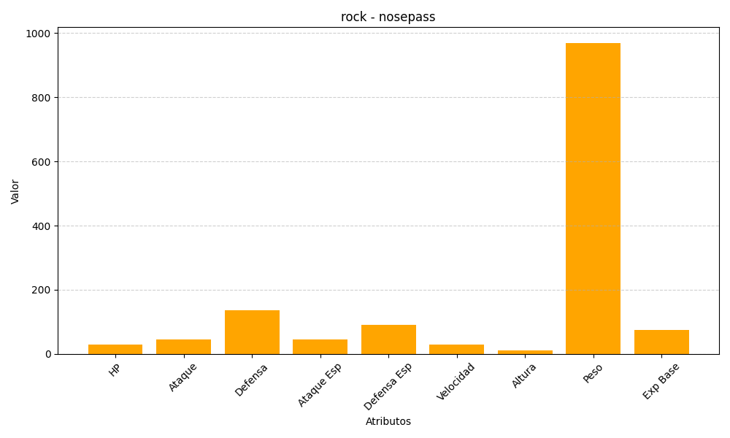
ID | Nombre | Tipo | HP | Ataque | Defensa | Ataque Especial | Defensa Especial | Velocidad | Altura | Peso | Experiencia Base
299 | nosepass | rock | 30 | 45 | 135 | 45 | 90 | 30 | 10 | 970 | 75

